Layout
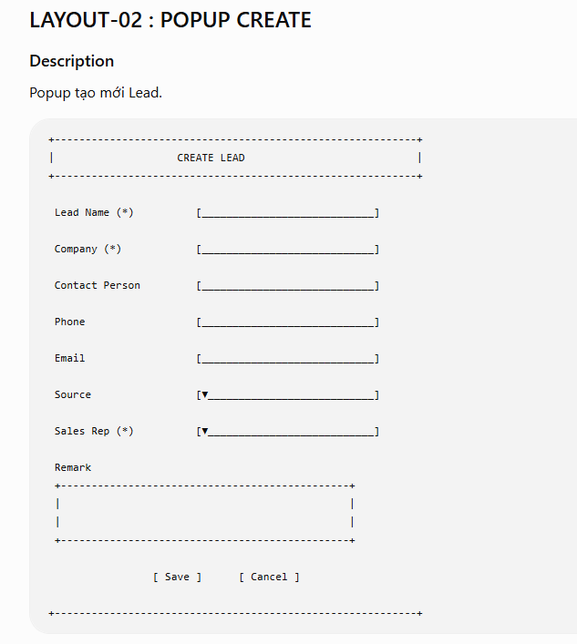
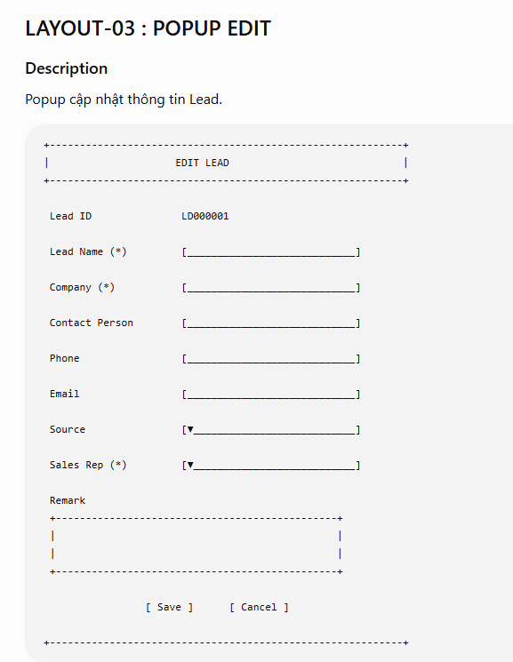
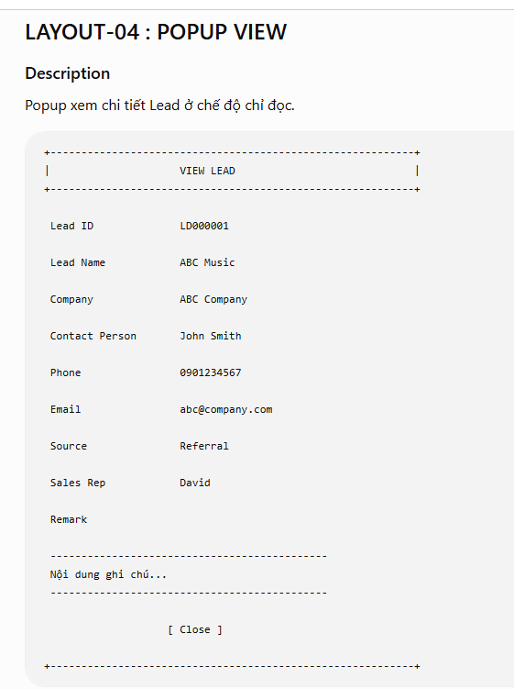
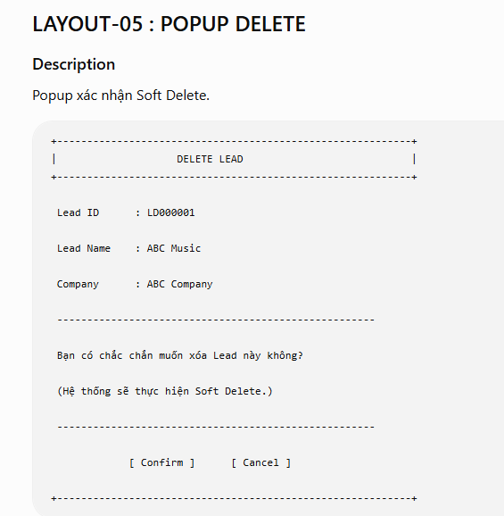
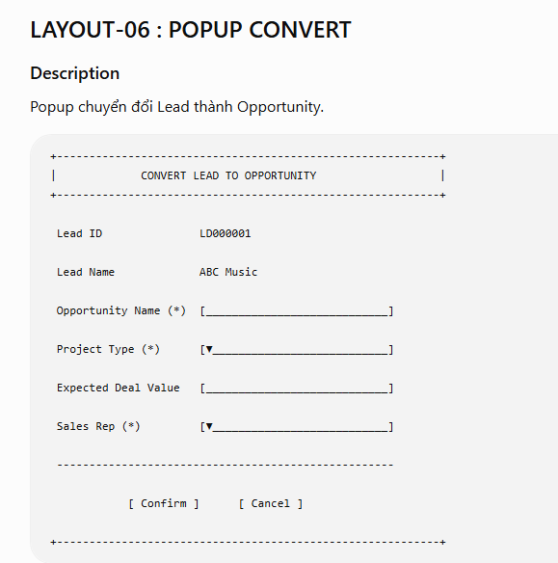
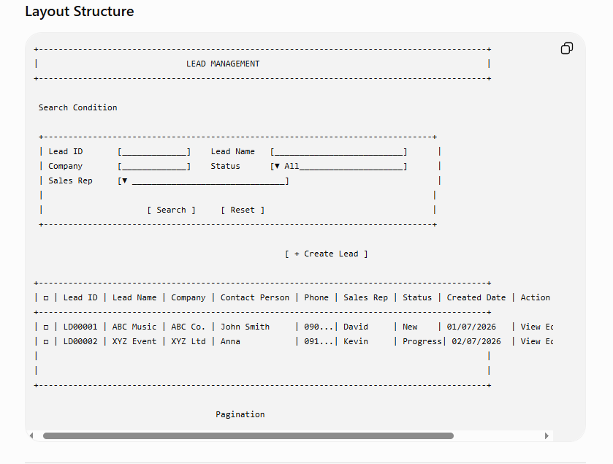

Quy tắc Layout

Tất cả trường có dấu (*) là bắt buộc nhập.
Các trường ở Popup View chỉ hiển thị, không cho phép chỉnh sửa.
Lead ID là mã hệ thống sinh, không được phép chỉnh sửa.
Status hiển thị bằng Status Badge trên Grid với màu sắc theo quy định:
New: Xám
In Progress: Xanh dương
Converted: Xanh lá
Closed: Đỏ
Sau khi thực hiện thành công các chức năng Create, Edit, Delete hoặc Convert, Popup sẽ tự động đóng và Grid View được làm mới để hiển thị dữ liệu mới nhất.

